signature
 | fiche technique de petit dej
TRIO PREMIUM | plat salé | 3 PLATS ommlette | ingr | grammage | cout
 |  |  | œuf
 |  |  | potatos
 |  |  | saucisse
 |  |  | legume
 |  |  | harissa
 |  |  | tost tunisienne
 |  |  |  |  | 0
 |  | charcuterie | mini baguette |  |  | Sandwich turc | ingr | grammage | cout
 |  |  | batbout |  |  |  | mini croissant | 1portion | 0.473
 |  |  | samsa |  |  |  | sauce algerienne | 5g | 0.1
 |  |  | sanduich turc |  |  |  | legume sauté | 5g | 0.2
 |  |  | abricot |  |  |  | escalope | 15g | 0.255
 |  |  | olive vert |  |  |  |  |  | 1.028
 |  |  | raisin noir
 |  |  | camembert |  |  |  |  | sauce dourra | ingr | grammage | cout
 |  |  | jambon parfumé |  |  |  |  |  | dourra thinna | 2,5p | 12.5
 |  |  | jambon dinde |  |  |  |  |  | huil d'olive | 300l | 3.6
 |  |  | jambon fumé
 |  |  | EDAM
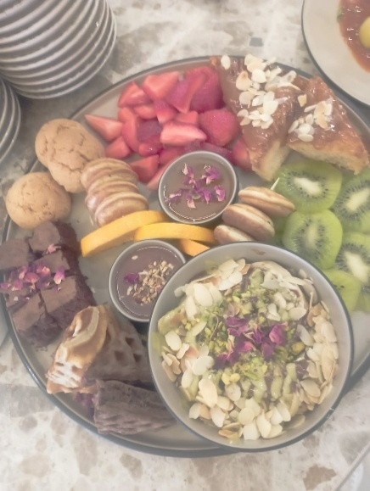
 |  |  | mozzarella cerise
 |  |  | fromage frais |  |  |  |  |  |  |  | 16.1 | 0.322
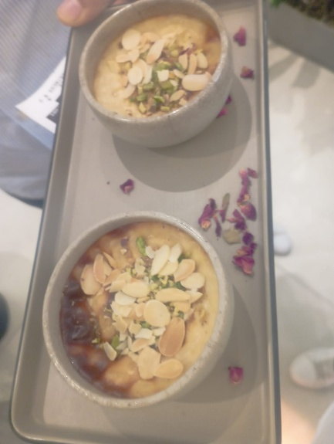
 |  |  | orange seché
 |  |  | durra THINA
 |  |  | sauce fital
 |  |  | sauce algérienne
 |  |  |  |  | 0
 |  | ojja dej | chevrette dej
 |  |  | tomate
 |  |  | piment
 |  |  | oignon
 |  |  | tomate concentré
 |  |  | poivre noir
 |  |  | huil végital
 |  |  |  |  | 0
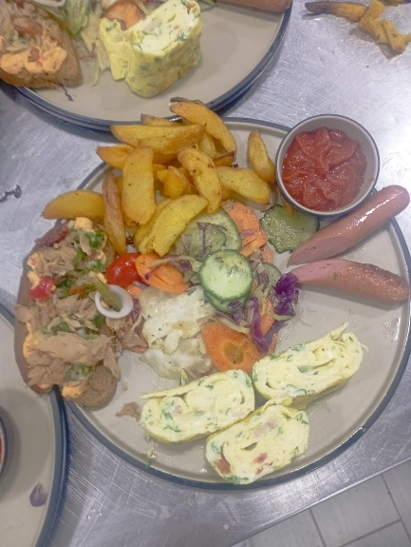
 |  |  | triliçi
 | sucré sucré | plat sucré | sutlaç
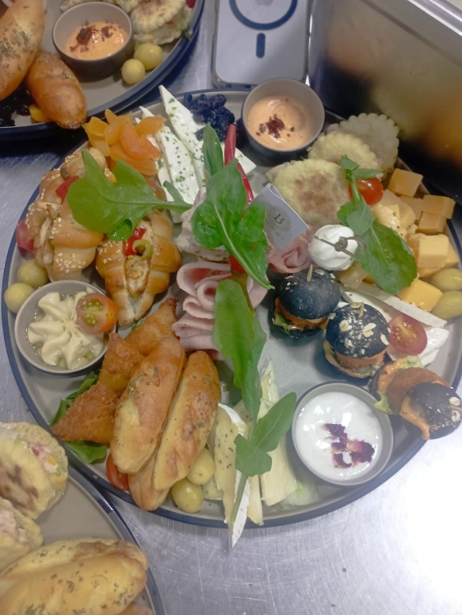
 |  |  | pain perdue
 |  |  | gaufre
 |  |  | potoricain
 |  |  | miel
 |  |  | orange frais
 |  |  | fandon brawni's
 |  |  | morgen noir
 |  |  | bable
 |  |  | crepe
 |  |  | docrème pistache
 |  |  | pistache concassé
 |  |  | amande effelet
 |  |  | kunefa
 |  |  | croissant natur
 |  |  | pain chocolat
 |  |  | msamen
 |  |  | cacke
 |  |  | kiwi
 |  |  | fraise
 |  |  | mozza cerise
 |  |  | thomson
 |  |  | caramel beurre salé
 |  |  |  |  | 0
 |  | BAR | ingr | dosage | cout
 |  |  | café
 |  |  | jus
 |  |  | yaourts glacés
 |  |  | eau 1L
 |  |  |  |  | 0
TOTAL |  |  |  | 0

